Sheet1
ログインID

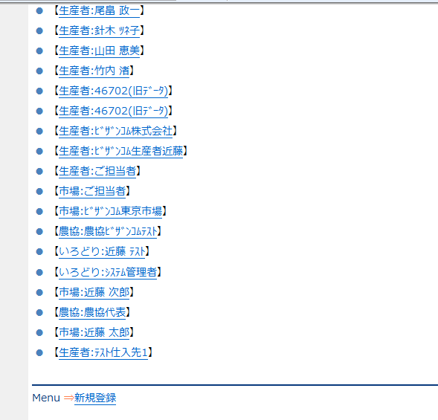
03800
03800

03900
04000

04100
04200

04300
04400

04500
04600

04700
04800

04900
05000

05100
05200

05200
05200

Sheet2
